Лист1
Ўзбекистон Республикаси Вазирлар Маҳкамаси ҳузуридаги Ўсимликлар карантини давлат инспекцияси тизимидаги иш фаолиятини олиб бораётган ҳудудий инспекциялар Ички карантини бўлими бошлиғи ва бош мутахассислари (етакчи мутахассис) тўғрисида МАЪЛУМОТ
Ички карантин бўлими бошлиғи |  |  | Ички карантин бўлим етакчи мутахассиси
Қорақалпоғистон Республикаси
ВАКАНТ | х | х | Сапарымбетова Дильфуза Парахатдин кизи | 91-303-64-48 | 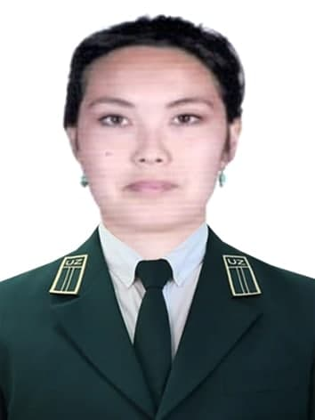
Бухоро вилояти
Содиқов Хуршид Атоевич | 91-416-27-76 | 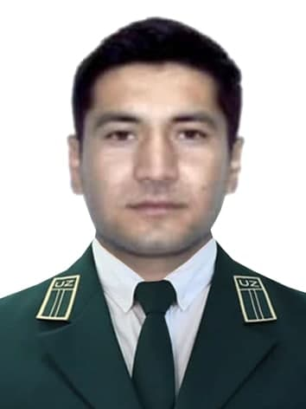 | Ашуров Азимжон Акбар ўғли | 99-709-93-25 | 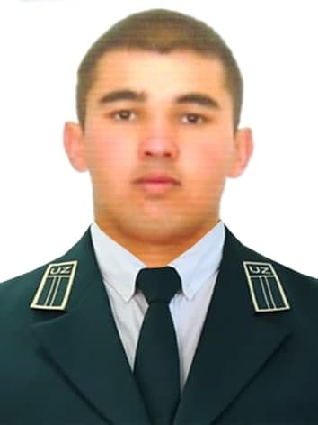
Андижон вилояти
Ёқубов Нозимжон Рустамжон ўғли | 94-410-00-67 | 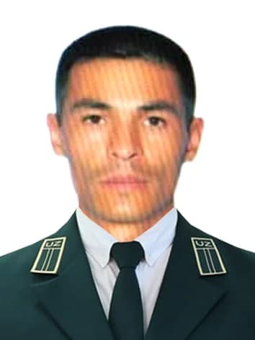 | Жалалов Нодиржон Одилжонович | 91-613-00-17 | 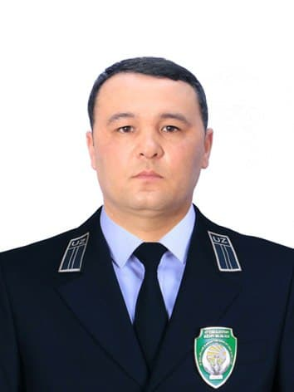
Жиззах вилояти
Турсунбоев Абдулазиз Тиллабекович | 94-340-80-00 | 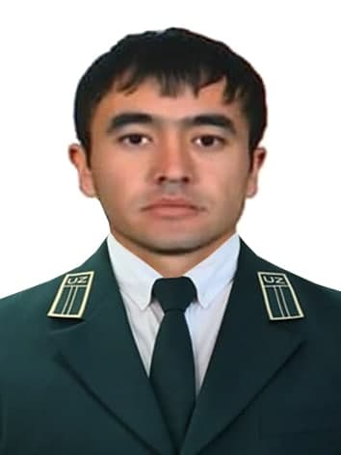 | Сааткулов Гайрат Суярович | 93-306-92-78 | 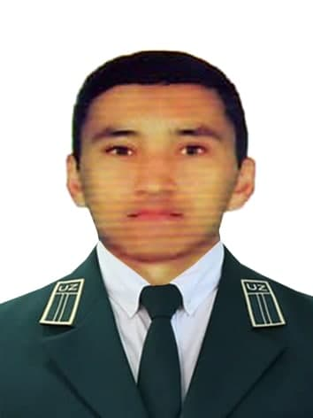
Қашқадарё вилояти
Боймуродов Акмал Азамат ўғли | 90-982-56-92 | 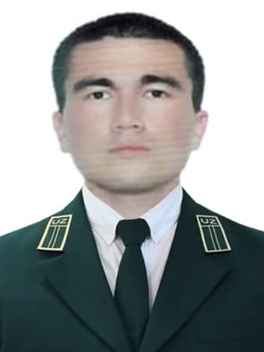 | Муртазаев Сардор Искандар ўғли | 90-135-09-08 | 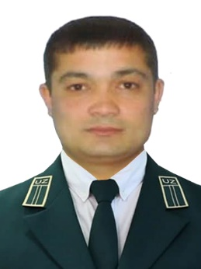
Навоий вилояти
Эшонқулов Отажон Ботирович | 91-438-22-04 | 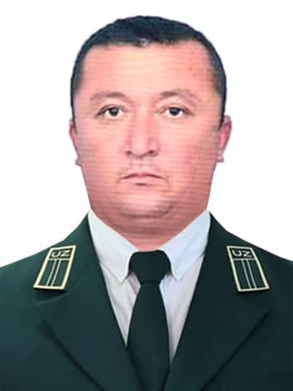 | Умурова Шахноза Шухрат қизи | 90-283-92-99 | 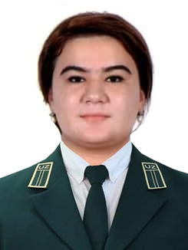
Наманган вилояти
Қучқаров Аъзамжон Зохиджонович | 93-494-45-43 | 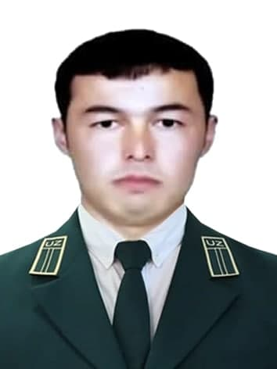 | Дадабоев Абдулло Хайдаралиевич | 99-390-81-26 | 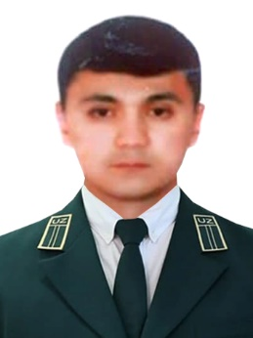
Самарқанд вилояти
Эргашев Шохрух Сайфиддин ўғли | 94-342-77-11 | 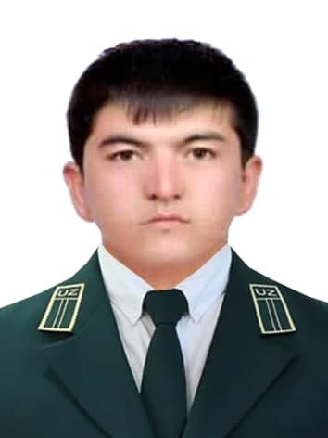 | Нарзиқулов Жамшид Хусанович | 93-357-00-22 | 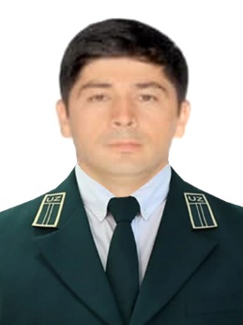
Сирдарё вилояти
Хамиджонов Азиз Арибжонович | 97-567-07-87 | 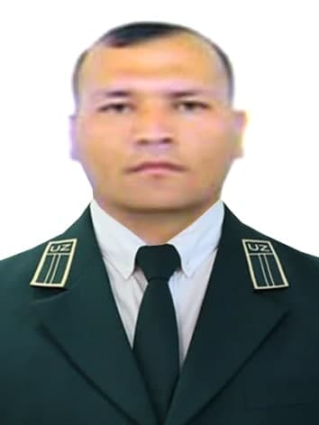 | Абдурайимов Умид Абдужалилович | 99-470-47-48 | 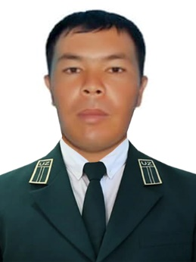
Сурхондарё вилояти
Мирзақулов Даврон Темирович | 91-580-42-40 | 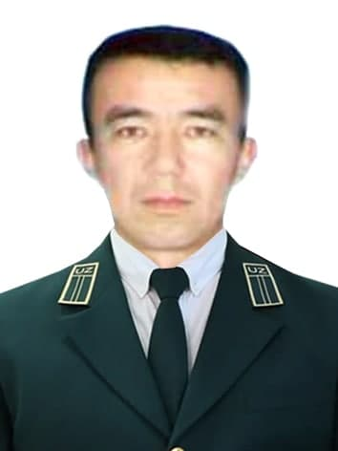 | Абдурасулов Бахтиёр Асрор уғли | 99-082-84-94 | 
Тошкент вилояти
Хаитбоев Сожид Обидович | 99-794-61-52 | 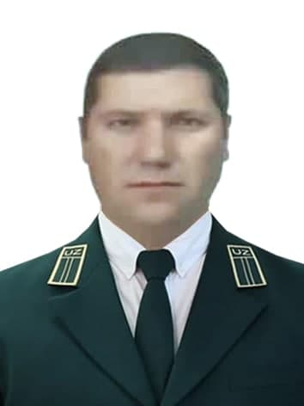 | Курбаниязов Илхам Кудярович | 98-800-87-86 | 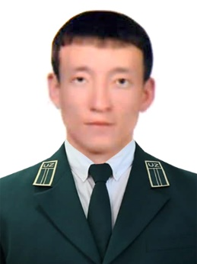
Фарғона вилояти
Мирзаматов Равшан Комилович | 90-582-21-23 | 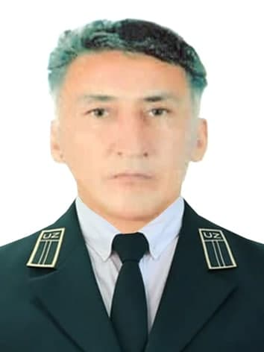 | Орипов Жавлонбек Авазбекович | 91-128-73-03 | 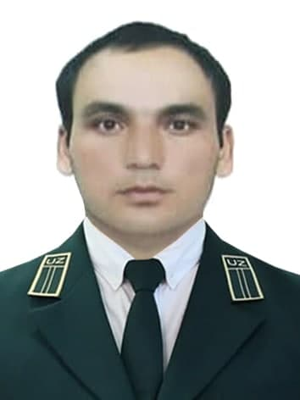
Хоразм вилояти
Оразов Илёс Отабоевич | 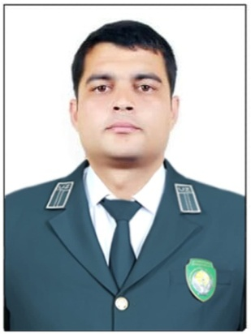 93-741-93-96 |  | Ибадуллаева Мухайё Хударгановна | 93-663-03-31 | 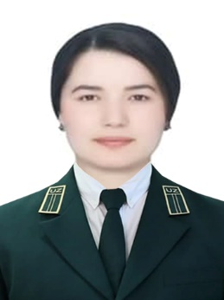
Тошкент шаҳар
Егжимов Фурқат Сададдинович | 99-588-30-41 | 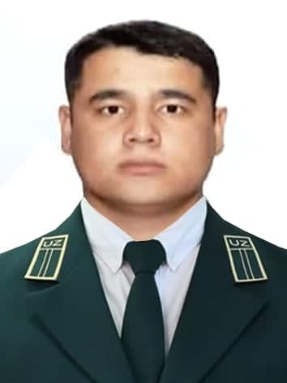 | Собиров Улуғбек Равшан ўғли | 99-849-88-70 | 